关系图
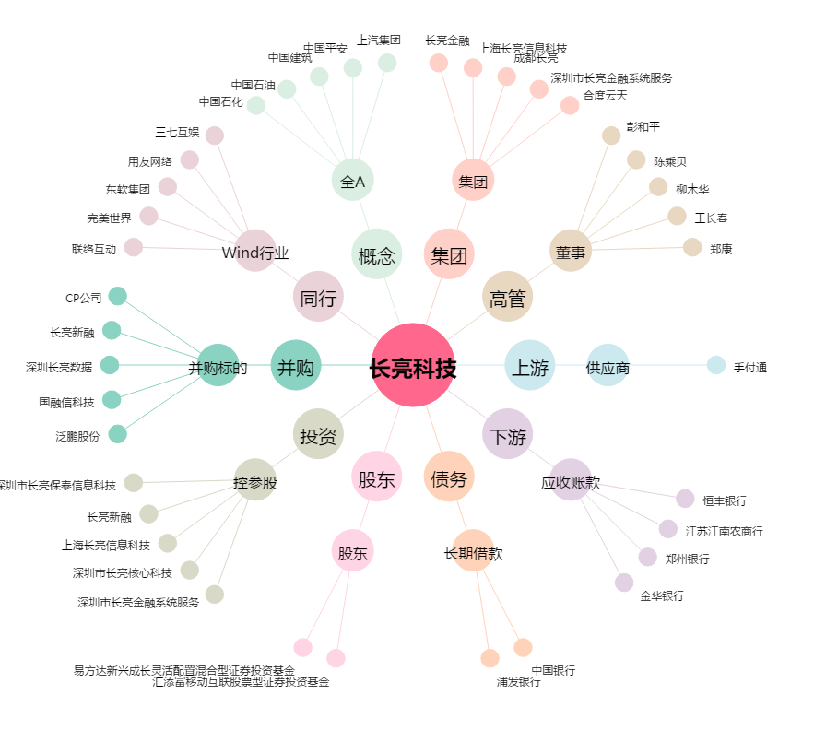
长亮科技[300348.SZ] - 关系概览图

